DEMOGRAFIA I MERCAT LABORAL
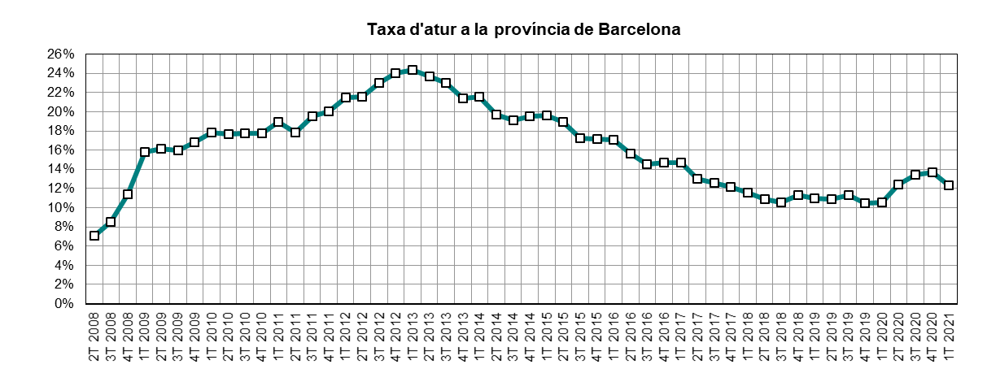
 | INDICADORS DE MOBILITAT I CONJUNTURA 1Q del 2021

 | ATM Barcelona

Demografia i mercat laboral
 | Període | 2021 | 2020 | variació 2021-2020 |  | Àmbit | Font
 |  |  |  | en xifres absolutes | en %
Població a 1 de gener (milers) | 1gen21 - 1 gen20 | 5,691 | 5,703 | -12 | -0.2% | Província | Idescat | =
Actius (milers) | 1T21-1T20 | 2,854 | 2,860 | -5 | -0.2% | Província | INE (EPA) | =
Ocupats (milers) | 1T21-1T20 | 2,502 | 2,557 | -56 | -2.2% | Província | INE (EPA) | f
Aturats (milers) | 1T21-1T20 | 353 | 303 | 50 | 16.6% | Província | INE (EPA) | g
Taxa d'atur (aturats/actius) | 1T21-1T20 | 12.4% | 10.6% | 1.8 | 16.8% | Província | INE (EPA) | g

INDEX DE PREUS AL CONSUM
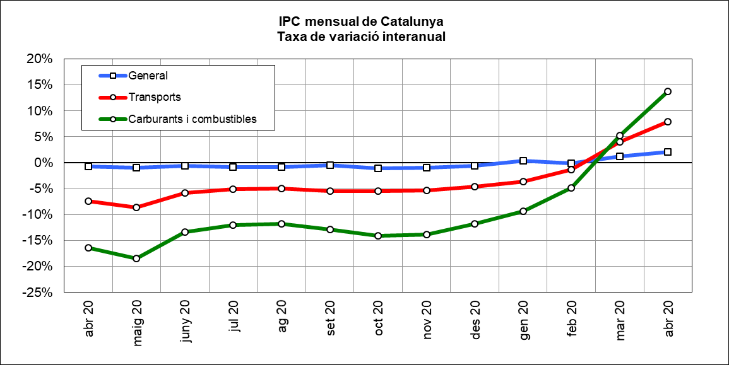
 | INDICADORS DE MOBILITAT I CONJUNTURA 1Q del 2021

 | ATM Barcelona

Index de preus al consum
 | Període | 2021 | 2020 | variació 2021-2020 |  | Àmbit | Font
 |  |  |  | en xifres absolutes | en %
IPC general Estat | abr21-abr20 | 106.3 | 104.0 | 2.3 | 2.2% | Estat | INE | g
IPC general Catalunya | abr21-abr20 | 106.6 | 104.5 | 2.1 | 2.0% | Catalunya | INE | g
IPC transports Catalunya | abr21-abr20 | 110.5 | 102.4 | 8.0 | 7.8% | Catalunya | INE | g
IPC carburants i combustibles Catalunya | abr21-abr20 | 113.0 | 99.4 | 13.6 | 13.7% | Catalunya | INE | g

PREUS DELS CARBURANTS
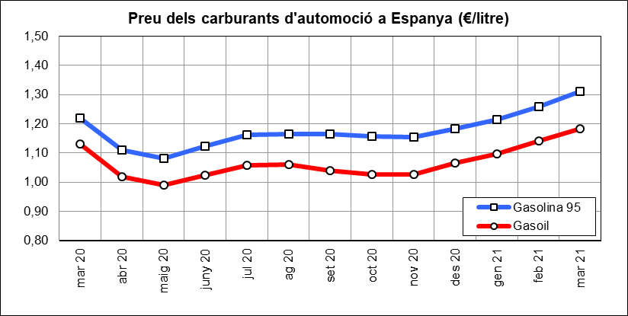
 | INDICADORS DE MOBILITAT I CONJUNTURA 1Q del 2021

 | ATM Barcelona

Preu del petroli
 | Període | 2021 | 2020 | variació 2021-2020 |  | Àmbit | Font
 |  |  |  | en xifres absolutes | en %
Preu del petroli ($/barril BRENT) | abr21-abr20 | 64.77 | 23.3 | 41.4 | 177.5% | Món | FMI, elaboració indexmundi | g
Preu del petroli (€/barril BRENT) | abr21-abr20 | 54.07 | 21.5 | 32.6 | 151.7% | Món | FMI, elaboració indexmundi | g

Preu de carburants d'automoció
 | Període | 2021 | 2020 | variació 2021-2020 |  | Àmbit | Font
 |  |  |  | en xifres absolutes | en %
Preu de la gasolina 95 I.O. (€/litre) | mar21-mar20 | 1.31 | 1.22 | 0.09 | 7.4% | Estat | CORES | g
Preu del gasoil d'automoció (€/litre) | mar21-mar20 | 1.18 | 1.13 | 0.05 | 4.8% | Estat |  | g

CONSUM I EMISSIONS CARBURANTS
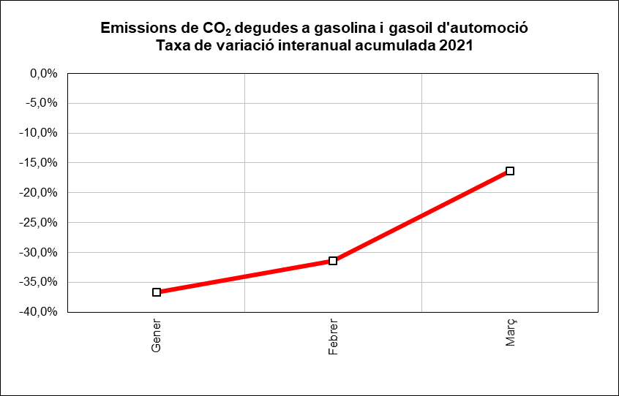
 | INDICADORS DE MOBILITAT I CONJUNTURA 1Q del 2021

 | ATM Barcelona

Consum i emissions de carburants d'automoció
 | Període | 2021 | 2020 | variació 2021-2020 |  | Àmbit | Font
 |  |  |  | en xifres absolutes | en %
Consum carburants d'automoció (ktep) | gen-març | 5,831 | 6,282 | -451 | -7.2% | Estat | CORES | f
Consum gasoil (ktep) | gen-març | 395 | 478 | -83 | -17.4% | Província | ICAEN | f
Consum gasolina (ktep) | gen-març | 125 | 143 | -18 | -12.5% | Província |  | f
Emissions de CO2 del transport (*) (Tn) | gen-març | 1,577,509 | 1,886,071 | -308,562 | -16.4% | Província |  | f
(*) Gasolina i gasoil

MATRICULACIONS DE VEHICLES
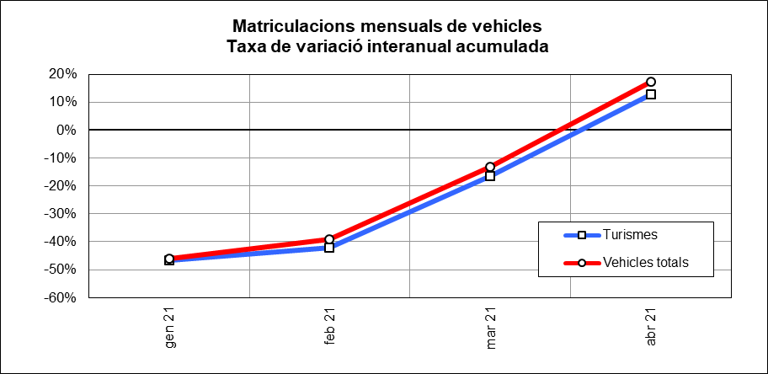
 | INDICADORS DE MOBILITAT I CONJUNTURA 1Q del 2021

 | ATM Barcelona

Matriculacions de vehicles
 | Període | 2021 | 2020 | variació 2021-2020 |  | Àmbit | Font
 |  |  |  | en xifres absolutes | en %
Turismes | gen-abril | 30,954 | 27,439 | 3,515 | 12.8% | Província | Dirección General de Tráfico | g
Motos i ciclomotors | gen-abril | 10,792 | 9,486 | 1,306 | 13.8% | Província |  | g
Camions i furgonetes | gen-abril | 5,962 | 4,024 | 1,938 | 48.2% | Província |  | g
Autobusos | gen-abril | 112 | 54 | 58 | 107.4% | Província |  | g
Altres vehicles | gen-abril | 1,422 | 976 | 446 | 45.7% | Província |  | g
Vehicles totals | gen-abril | 49,242 | 41,979 | 7,263 | 17.3% | Província |  | g

ALTRES INDICADORS
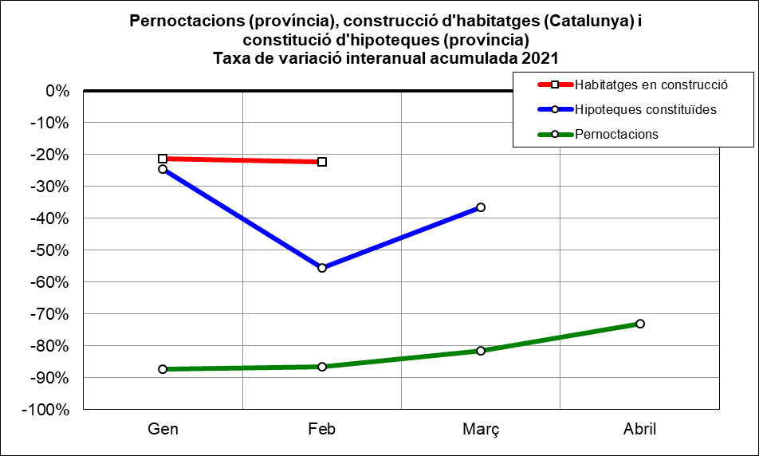
 | INDICADORS DE MOBILITAT I CONJUNTURA 1Q del 2021

 | ATM Barcelona

Altres indicadors
 | Període | 2021 | 2020 | variació 2021-2020 |  | Àmbit | Font
 |  |  |  | en xifres absolutes | en %
Pernoctacions en hotels | gen-abril | 1,180,317 | 4,374,230 | -3,193,913 | -73.0% | Província | INE | f
Habitatges en construcció (visats d'obra) (*) | gen-febr | 3,242 | 4,171 | -929 | -22.3% | Catalunya | Idescat | f
Hipoteques constituïdes (milers d'Euros) | gen-març | 3,048,018 | 4,805,179 | -1,757,161 | -36.6% | Província | INE | f
(*) Nombre de nous habitatges que està previst construir o rehabilitar, en base als visats de direcció d'obra.

MOBILITAT VIATGERS
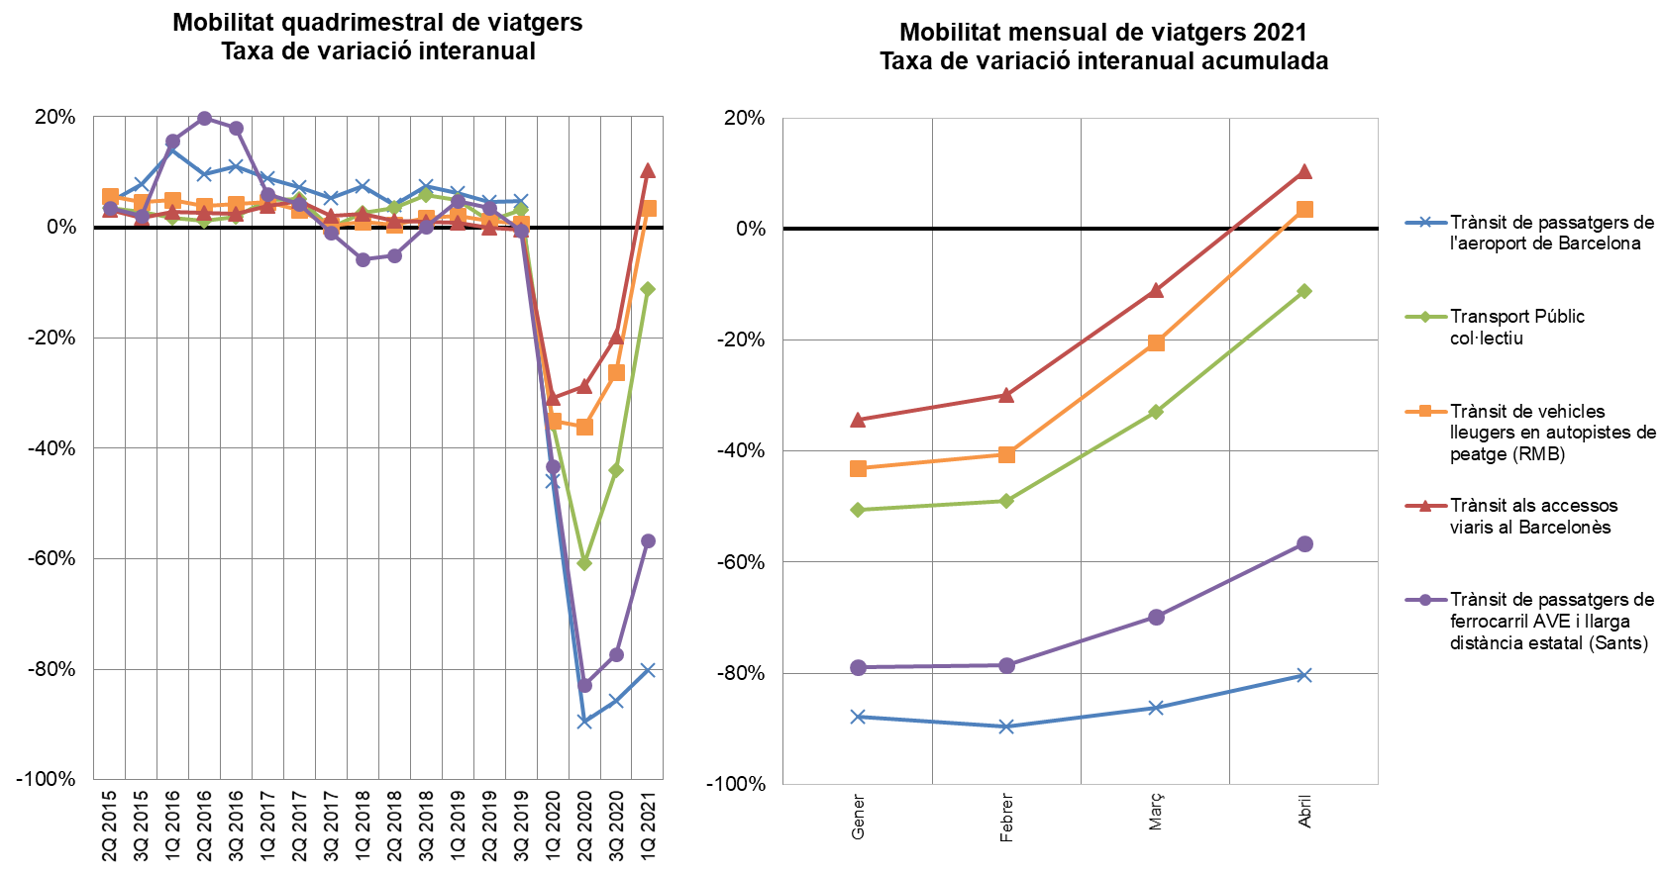
INDICADORS DE MOBILITAT I CONJUNTURA 1Q del 2021

ATM Barcelona

MOBILITAT (no llarg recorregut)
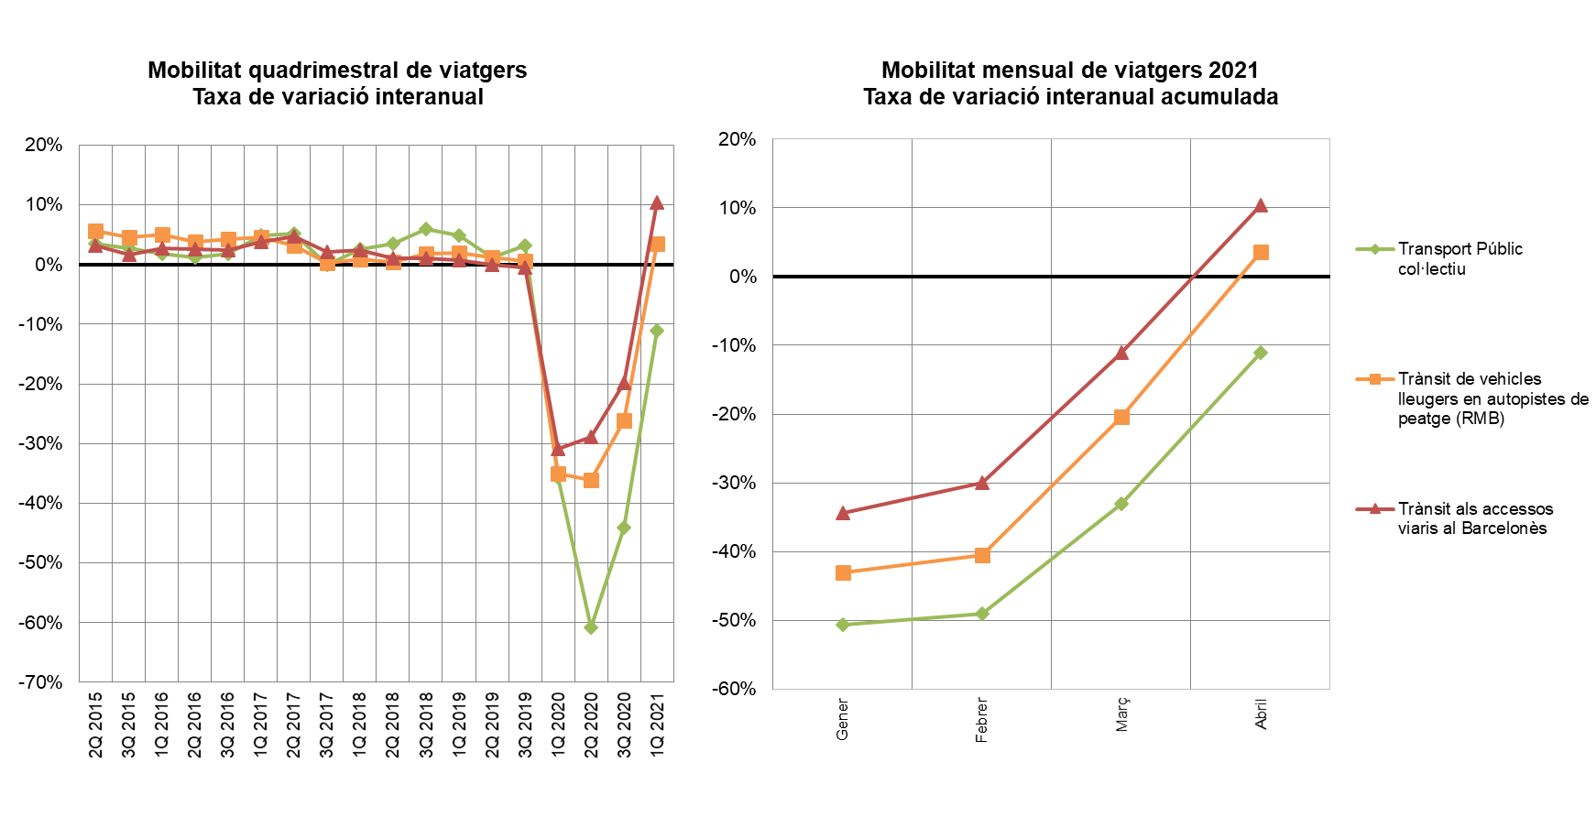
INDICADORS DE MOBILITAT I CONJUNTURA 1Q del 2021

ATM Barcelona

TAXA VARIACIÓ MERCADERIES
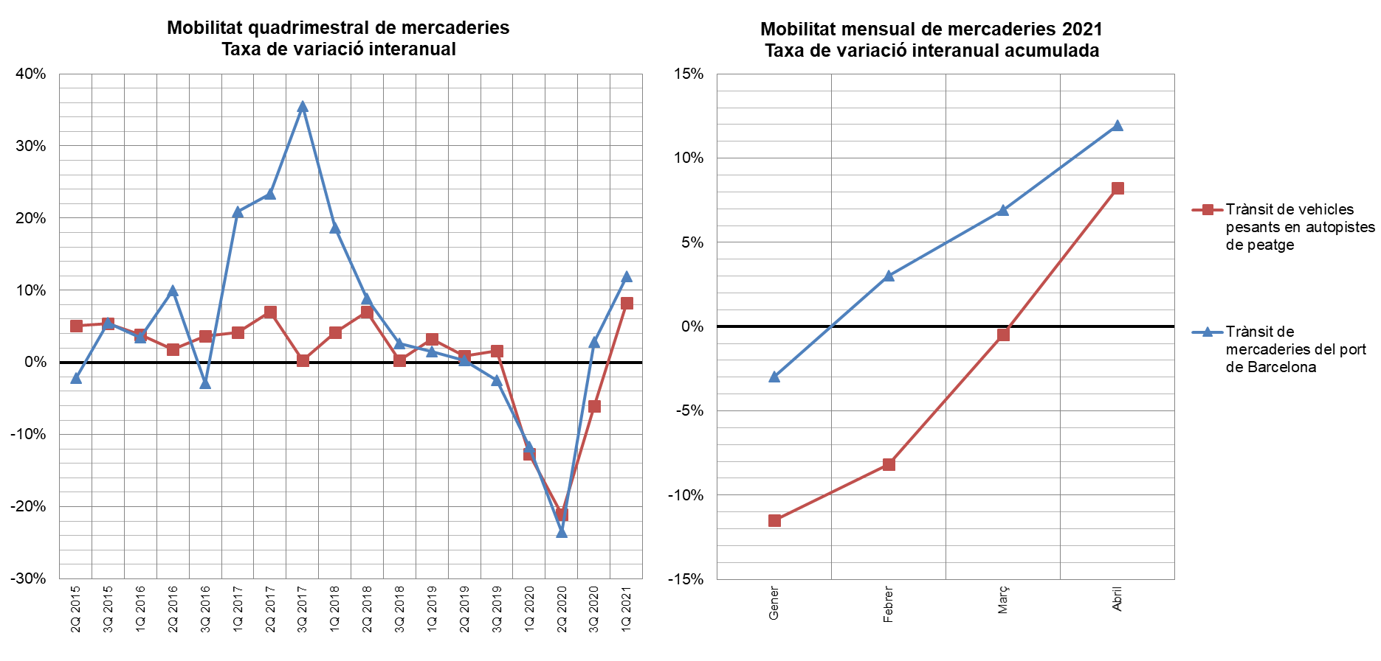
INDICADORS DE MOBILITAT I CONJUNTURA 1Q del 2021

ATM Barcelona

